상품제안서
LED펜라이트 미니후레쉬 미니손전등 | 상품코드: S45652

 |  |  |  |  |  |  | 02-713-8555 | www.synergygift.co.kr
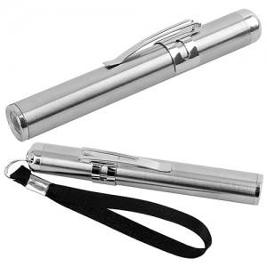 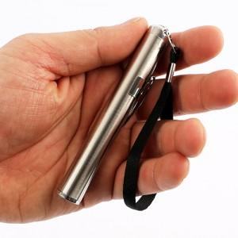

【상세/제작정보】

【인쇄/포장옵션】 | 레이저 / 포장불가능

【공급단가】 | 수량 | 200~ | 500~ | 1,000~ | 3,000~ | 10,000~
*VAT별도 | 단가 | 1,480원 | 1,390원 | 1,350원 | 1,280원 | 1,240원

【상품 URL】 | https://synergygift.co.kr:443/src/goods_detail.php?gdno=45652

